Hoja1
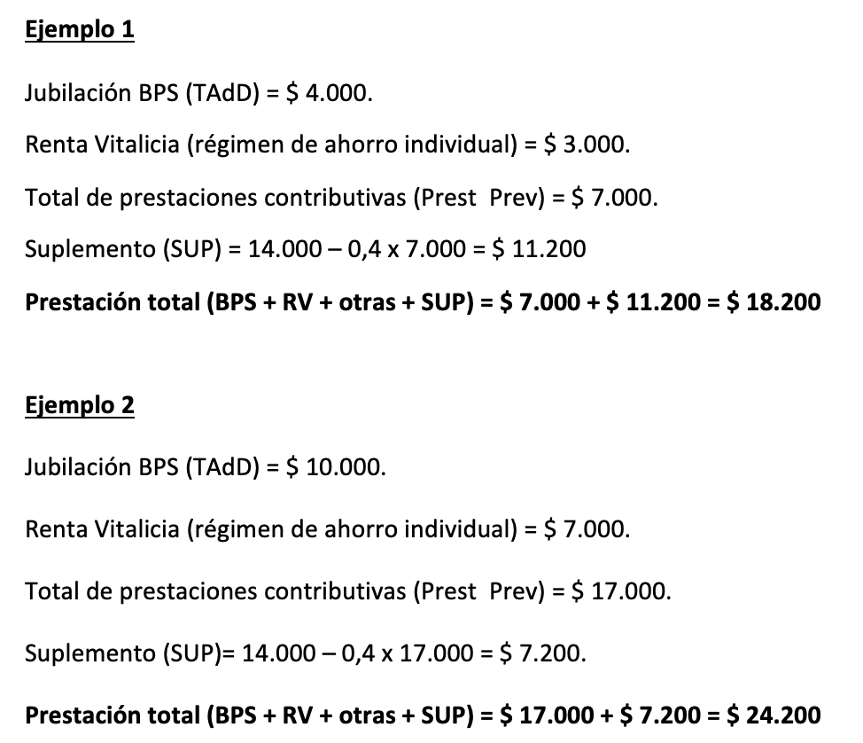
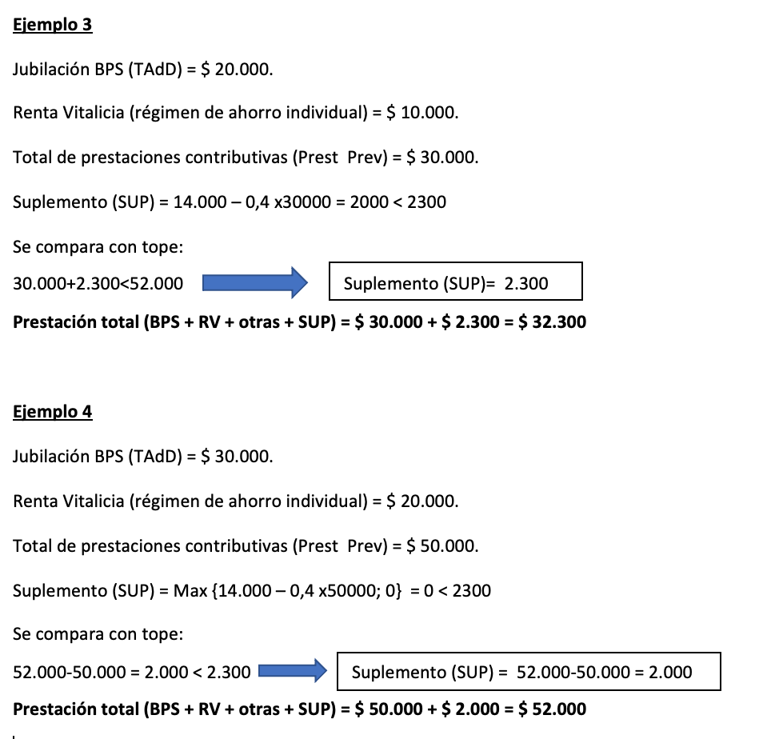

 |  |  |  |  |  | 12000

 |  |  |  |  |  |  | 14000
 |  |  |  |  |  |  | $ 2,400
 |  |  |  |  |  |  | $ 11,600
 |  |  |  |  |  | 20000

EN TODOS LOS CUADROS AGREGARÌA: TadD = 1,5%
MINIMO SUP SOLIDARIO = 2300
MAXIMO SUP SOLIDARIO = hasta 52000

Sueldo básico jubilatorio |  | $ 10,000 | Tasa de reemplazo
Edad al cese: 65 |  |  | 176
Años de trabajo: 30 |  |  |  | 14000
Jubilación BPS (1,5*30) | 45% | $ 4,500 |  | $ 2,400
Jubilación por ahorro (AFAP/BSE) |  | $ 1,500 |  | $ 11,600 | 2300
TOTAL PRESTACIONES PREVISIONALES |  | $ 6,000 |  |  | $ 11,600
Suplemento solidario (14000-0,4*30000) |  | $ 11,600
TOTAL A PERCIBIR |  | $ 17,600

Sueldo básico jubilatorio |  | $ 20,000 | Tasa de reemplazo
Edad al cese: 65 |  |  | 106 | 14000
Años de trabajo: 30 |  |  |  | $ 4,800
Jubilación BPS (1,5*30) | 45% | $ 9,000 |  | $ 9,200
Jubilación por ahorro (AFAP/BSE) |  | $ 3,000
TOTAL PRESTACIONES PREVISIONALES |  | $ 12,000
Suplemento solidario (14000-0,4*30000) |  | $ 9,200
TOTAL A PERCIBIR |  | $ 21,200

Sueldo básico jubilatorio |  | $ 60,000 | Tasa de reemplazo
Edad al cese: 65 |  |  | 63
Años de trabajo: 30 |  |  |  | 14000
Jubilación BPS (1,5*30) | 45% | $ 27,000 |  | $ 14,400
Jubilación por ahorro (AFAP/BSE) |  | $ 9,000 |  | ($ 400) | 1900
TOTAL PRESTACIONES PREVISIONALES |  | $ 36,000
Suplemento solidario (14000-0,4*30000) |  | $ 1,900
TOTAL A PERCIBIR |  | $ 37,900

Sueldo básico jubilatorio |  | $ 70,000 | Tasa de reemplazo
Edad al cese: 65 |  |  | 60
Años de trabajo: 30 |  |  |  | 14000
Jubilación BPS (1,5*30) | 45% | $ 31,500 |  | $ 16,800
Jubilación por ahorro (AFAP/BSE) |  | $ 10,500 |  | ($ 2,800) | 2300
TOTAL PRESTACIONES PREVISIONALES |  | $ 42,000 |  |  | $ 0
Suplemento solidario (14000-0,4*30000) |  | $ 0
TOTAL A PERCIBIR |  | $ 42,000

